Sheet1
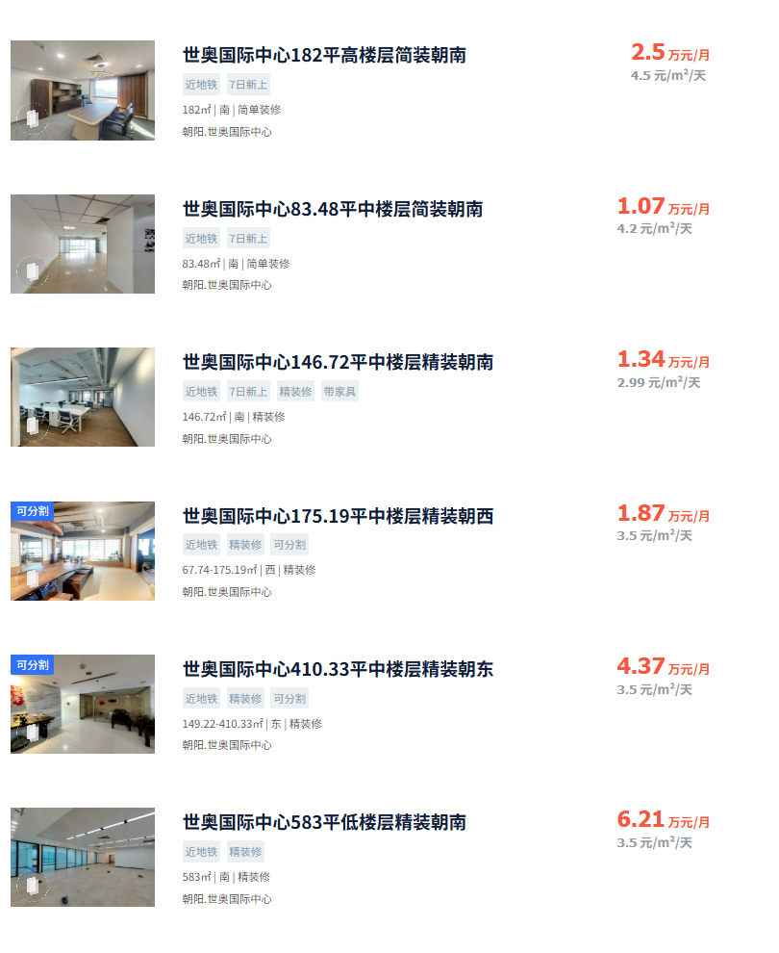

同楼5层出租给酒店的租金

